Test cases Web
Project Name | MyMall.TestPlan | Environment | The Env - Dev / QA / Prod | Project start Date:
Platform | Web | Browser/ Devices, OS | Chrom (last) | Deadline:
Browsers/Devices | ******** | Browser/ Devices, OS |  | Project End Date:
OS | Windows | Browser/ Devices, OS |  | Project Time elapsed: | 0 | <-- * in days /auto calc/ | Build Number - Browser/ Devices, OS | 1.0 (1) - Chrome
 |  |  |  |  |  | Period is when all the major test cases are executed --> | Period 1 | 11 - 25 March (Iteration 1)
Priority | Functionality | Steps to Execute | Expected Result | Expected Result Picture | Changes | Comments / Questions | Status | Status

 | LogIn suite
PreConditions: Go to : http://sports.mymall.bg/login.php?action=login
High | LogIn with correct credentials | 1. type for email: vhidd3n@gmail.com 2. type for pass: testPass 3. Click the button "Влез в профила" 4. Assert the name "Владимир" is seen when the button "Моят профил" is on hover | When button "Моят профил" is on hover, a user name"Владимир" is seen | 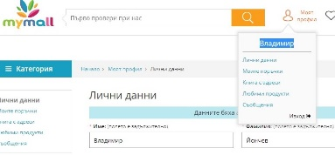 | Not changed in this iteration |  | Passed
High | LogIn with fake email | 1. type for email: vhidd8n@gmail.com 2. type for pass: testPass 3. Click the button "Влез в профила" 4. Assert text: "Въведени некоректно E-mail или парола. Ако си забравил своята парола, натисни 'Забравена парола" | LogIn failed. Text message "Въведени некоректно E-mail или парола. Ако си забравил своята парола, натисни 'Забравена парола" is seen. | 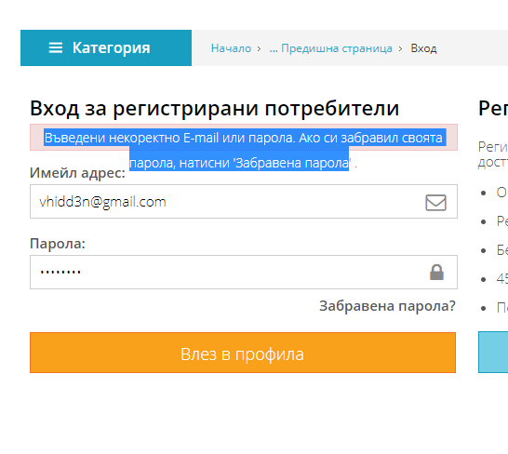 | Not changed in this iteration |  | Passed
High | LogIn with correct email and wrog password | 1. Go to : http://sports.mymall.bg/login.php?action=login 2. type for email: vhidd3n@gmail.com 3. type for pass: testP1ss 4. Click the button "Влез в профила" 5. Assert text: "Въведени некоректно E-mail или парола. Ако си забравил своята парола, натисни 'Забравена парола" | LogIn failed. Text message "Въведени некоректно E-mail или парола. Ако си забравил своята парола, натисни 'Забравена парола" is seen. |  | Not changed in this iteration |  | Passed
High | LogIn with correct mail and empty pass | 1. type for email: vhidd3n@gmail.com 2. Do not type anything for password 3. Click the button "Влез в профила" 4. Assert text: "Моля, въведете поне три символа" | LogIn failed. Text message "Моля, въведете поне три символа" is seen. | 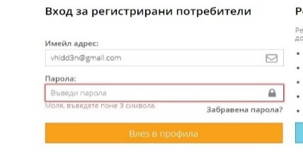 | Not changed in this iteration |  | Passed
High | Forgot your password and type your email to recover it | 1. Go to : http://sports.mymall.bg/login.php?action=reset_password 2. type for email: vhidd3n@gmail.com 3. Click on "Изпрати нова парола" 4. Assert text: "Успешно направена заявка." | A text message is shown: "Успешно направена заявка." | 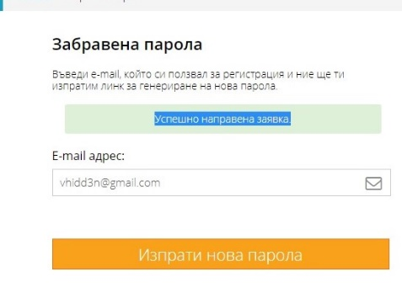 | Not changed in this iteration |  | Passed
High | Forgot your password and type empty email to recover it | 1. Go to : http://sports.mymall.bg/login.php?action=reset_password 2. type for email: vhidd3n@gmail.com 3. Click on "Изпрати нова парола" 4. Assert text: "Моля, въведи имейл." | A text message is shown: "Моля, въведи имейл." |  | Not changed in this iteration |  | Passed
High | Forgot your password and type wrong email to recover it | 1. Go to : http://sports.mymall.bg/login.php?action=reset_password 2. type for email: vhidd8n@gmail.com 3. Click on "Изпрати нова парола" 4. Assert text: "Няма потребител с такъв e-mail." | A text message is shown: "Няма потребител с такъв e-mail." |  | Not changed in this iteration |  | Passed
High | Forgot your password and type an invalid email | 1. Go to : http://sports.mymall.bg/login.php?action=reset_password 2. type for email: 12345 3. Click on "Изпрати нова парола" 4. Assert text: "Невалиден e-mail." | A text message is shown: "Невалиден e-mail" | 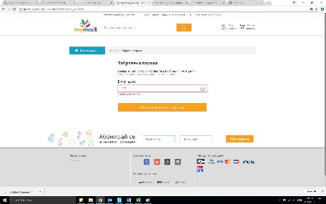 | Not changed in this iteration |  | Passed

 | My Profile suite
 | Personal details subsuite
Medium | Input correctly Name, Surname, phone number, email and company details | 1. Go to : http://sports.mymall.bg/login.php?action=login 2. type for email: vhidd3n@gmail.com 3. type for pass: testPass 4. Click the button "Влез в профила" 5. Navigate to "Mоят профил" 6. Тype for Име : "Владимир", for Фамилия: "Йончев"; for телефонен номер: "0878878576"; for email: "vhidd3n@gmail.com"; for Фирма : "Арбилис ООД, BG130344702, Иван Батаклиев, ул. Хан Крум 49" 7.Click on "Запази новите промени" | A text "Данните бяха актуализирани" should appear. | 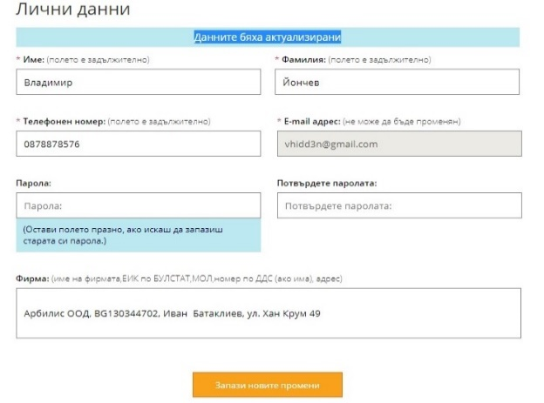 | Not changed in this iteration |  | Passed
Medium | Leave Field "Име" empty | 1. Go to : http://sports.mymall.bg/login.php?action=login 2. type for email: vhidd3n@gmail.com 3. type for pass: testPass 4. Click the button "Влез в профила" 5. Navigate to "Mоят профил" 6. Do not type anything for "Име", type for Фамилия: "Йончев"; for телефонен номер: "0878878576"; for email: "vhidd3n@gmail.com"; for Фирма : "Арбилис ООД, BG130344702, Иван Батаклиев, ул. Хан Крум 49" 7.Click on "Запази новите промени" | A text "Полето е задължително" should appear. | 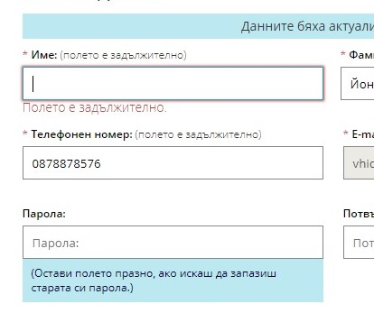 | Not changed in this iteration |  | Passed
Medium | Type Name with over 100 chars | 1. Go to : http://sports.mymall.bg/login.php?action=login 2. type for email: vhidd3n@gmail.com 3. type for pass: testPass 4. Click the button "Влез в профила" 5. Navigate to "Mоят профил" 6. Type for Име "ВладимирееВладимирееВладимирееВладимирееВладимирееВладимирееВладимирееВладимирееВладимирееВладимирееВладимирееВладимирееВладимирееВладимирееВладимирееВладимирееВладимирееВладимирееВладимирееВладимирееВладимирееВладимирееВладимирееВладимирееВладимирееВлади"; type for Фамилия: "Йончев"; for телефонен номер: "0878878576"; for email: "vhidd3n@gmail.com"; for Фирма : "Арбилис ООД, BG130344702, Иван Батаклиев, ул. Хан Крум 49" 7.Click on "Запази новите промени" | A text "Данните бяха актуализирани" should appear. The name will be cutted, the length must be 100 chars. |  | Not changed in this iteration |  | Passed
Medium | Type Name with special symbols | 1. Go to : http://sports.mymall.bg/login.php?action=login 2. type for email: vhidd3n@gmail.com 3. type for pass: testPass 4. Click the button "Влез в профила" 5. Navigate to "Mоят профил" 6. Тype for Име : "Вл1д/м%р", for Фамилия: "Йончев"; for телефонен номер: "0878878576"; for email: "vhidd3n@gmail.com"; for Фирма : "Арбилис ООД, BG130344702, Иван Батаклиев, ул. Хан Крум 49" 7.Click on "Запази новите промени" | A text "Данните бяха актуализирани" should appear. Special chars will be accepted. | 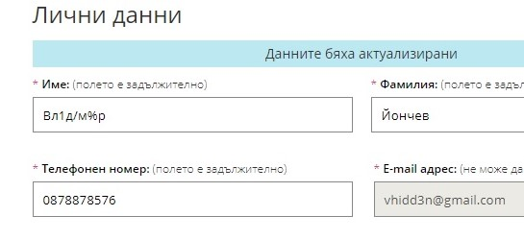 | Not changed in this iteration |  | Passed
Medium | Leave Field "Фамилия" empty | 1. Go to : http://sports.mymall.bg/login.php?action=login 2. type for email: vhidd3n@gmail.com 3. type for pass: testPass 4. Click the button "Влез в профила" 5. Navigate to "Mоят профил" 6. Тype for Име : "Владимир", Do not type anything for Фамилия: ; for телефонен номер: "0878878576"; for email: "vhidd3n@gmail.com"; for Фирма : "Арбилис ООД, BG130344702, Иван Батаклиев, ул. Хан Крум 49" 7.Click on "Запази новите промени" | A text "Полето е задължително" should appear. |  | Not changed in this iteration |  | Passed
Medium | Type in field "Фамилия" with over 100 chars | 1. Go to : http://sports.mymall.bg/login.php?action=login 2. type for email: vhidd3n@gmail.com 3. type for pass: testPass 4. Click the button "Влез в профила" 5. Navigate to "Mоят профил" 6. Type for Име "Владимир"; type for Фамилия: "ВладимирееВладимирееВладимирееВладимирееВладимирееВладимирееВладимирееВладимирееВладимирееВладимирееВладимирееВладимирееВладимирееВладимирееВладимирееВладимирееВладимирееВладимирееВладимирееВладимирееВладимирееВладимирееВладимирееВладимирееВладимирееВлади"; for телефонен номер: "0878878576"; for email: "vhidd3n@gmail.com"; for Фирма : "Арбилис ООД, BG130344702, Иван Батаклиев, ул. Хан Крум 49" 7.Click on "Запази новите промени" | A text "Данните бяха актуализирани" should appear. The field "Фамилия" will be cutted, the length must be 100 chars. |  | Not changed in this iteration |  | Passed
Medium | Type in field "Фамилия" with special symbols | 1. Go to : http://sports.mymall.bg/login.php?action=login 2. type for email: vhidd3n@gmail.com 3. type for pass: testPass 4. Click the button "Влез в профила" 5. Navigate to "Mоят профил" 6. Тype for Име : "Владимир", for Фамилия: "Йонч#$%^в"; for телефонен номер: "0878878576"; for email: "vhidd3n@gmail.com"; for Фирма : "Арбилис ООД, BG130344702, Иван Батаклиев, ул. Хан Крум 49" 7.Click on "Запази новите промени" | A text "Данните бяха актуализирани" should appear. Special chars will be accepted. |  | Not changed in this iteration |  | Passed
Medium | Type Telenor mobile number with 10 chars, starting with 09 | 1. Go to : http://sports.mymall.bg/login.php?action=login 2. type for email: vhidd3n@gmail.com 3. type for pass: testPass 4. Click the button "Влез в профила" 5. Navigate to "Mоят профил" 6. Тype for Име : "Владимир", for Фамилия: "Йончев"; for телефонен номер: "0432978878576"; for email: "vhidd3n@gmail.com"; for Фирма : "Арбилис ООД, BG130344702, Иван Батаклиев, ул. Хан Крум 49" 7.Click on "Запази новите промени" | A text "Данните бяха актуализирани" should appear. |  | Not changed in this iteration |  | Passed
Medium | Type stationary number with 13 chars | 1. Go to : http://sports.mymall.bg/login.php?action=login 2. type for email: vhidd3n@gmail.com 3. type for pass: testPass 4. Click the button "Влез в профила" 5. Navigate to "Mоят профил" 6. Тype for Име : "Владимир", for Фамилия: "Йончев"; for телефонен номер: "0432978878576"; for email: "vhidd3n@gmail.com"; for Фирма : "Арбилис ООД, BG130344702, Иван Батаклиев, ул. Хан Крум 49" 7.Click on "Запази новите промени" | A text "Данните бяха актуализирани" should appear. |  | Not changed in this iteration | For Stationary numbers I am using Boundary Value Analysis . The shortest stationary phone number is with 8 chars, the longest- with 12 chars. So my boundary values are 7, 8, 12, 13 | Passed
Medium | Type stationary number with 12 chars | 1. Go to : http://sports.mymall.bg/login.php?action=login 2. type for email: vhidd3n@gmail.com 3. type for pass: testPass 4. Click the button "Влез в профила" 5. Navigate to "Mоят профил" 6. Тype for Име : "Владимир", for Фамилия: "Йончев"; for телефонен номер: "043297887857"; for email: "vhidd3n@gmail.com"; for Фирма : "Арбилис ООД, BG130344702, Иван Батаклиев, ул. Хан Крум 49" 7.Click on "Запази новите промени" | A text "Данните бяха актуализирани" should appear. |  | Not changed in this iteration |  | Passed
Medium | Type stationary phone number with 8 chars | 1. Go to : http://sports.mymall.bg/login.php?action=login 2. type for email: vhidd3n@gmail.com 3. type for pass: testPass 4. Click the button "Влез в профила" 5. Navigate to "Mоят профил" 6. Тype for Име : "Владимир", for Фамилия: "Йончев"; for телефонен номер: "02989887"; for email: "vhidd3n@gmail.com"; for Фирма : "Арбилис ООД, BG130344702, Иван Батаклиев, ул. Хан Крум 49" 7.Click on "Запази новите промени" | A text "Данните бяха актуализирани" should appear. |  | Not changed in this iteration |  | Passed
Medium | Type stationary phone number with 7 chars | 1. Go to : http://sports.mymall.bg/login.php?action=login 2. type for email: vhidd3n@gmail.com 3. type for pass: testPass 4. Click the button "Влез в профила" 5. Navigate to "Mоят профил" 6. Тype for Име : "Владимир", for Фамилия: "Йончев";type for field "телефонен номер": "0345555"; for email: "vhidd3n@gmail.com"; for Фирма : "Арбилис ООД, BG130344702, Иван Батаклиев, ул. Хан Крум 49" 7.Click on "Запази новите промени" | A text "Моля, въведете валиден телефонен номер" should appear. | 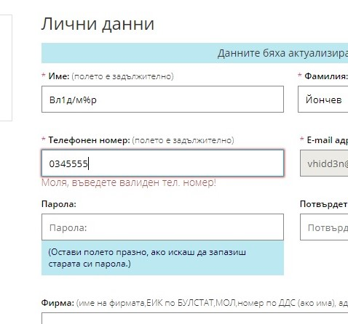 | Not changed in this iteration |  | Passed
Medium | Leave Field "телефонен номер" empty | 1. Go to : http://sports.mymall.bg/login.php?action=login 2. type for email: vhidd3n@gmail.com 3. type for pass: testPass 4. Click the button "Влез в профила" 5. Navigate to "Mоят профил" 6. Тype for Име : "Владимир", for Фамилия: "Йончев";leave empty for field "телефонен номер"; for email: "vhidd3n@gmail.com"; for Фирма : "Арбилис ООД, BG130344702, Иван Батаклиев, ул. Хан Крум 49" 7.Click on "Запази новите промени" | A text "Моля, въведете валиден телефонен номер" should appear. |  | Not changed in this iteration |  | Passed
Medium | Type over 255 chars in field "Фирма" | 1. Go to : http://sports.mymall.bg/login.php?action=login 2. type for email: vhidd3n@gmail.com 3. type for pass: testPass 4. Click the button "Влез в профила" 5. Navigate to "Mоят профил" 6. Тype for Име : "Владимир", for Фамилия: "Йончев"; for телефонен номер: "0878878576"; for email: "vhidd3n@gmail.com"; for Фирма : "ВладимирееВладимирееВладимирееВладимирееВладимирееВладимирееВладимирееВладимирееВладимирееВладимирееВладимирееВладимирееВладимирееВладимирееВладимирееВладимирееВладимирееВладимирееВладимирееВладимирееВладимирееВладимирееВладимирееВладимирееВладимирееВлади" 7.Click on "Запази новите промени" | A text "Данните бяха актуализирани" should appear. The text in "Фирма" will be cutted to 255 chars |  | Not changed in this iteration |  | Passed
Medium | Type special symbols in field "Фирма" | 1. Go to : http://sports.mymall.bg/login.php?action=login 2. type for email: vhidd3n@gmail.com 3. type for pass: testPass 4. Click the button "Влез в профила" 5. Navigate to "Mоят профил" 6. Тype for Име : "Владимир", for Фамилия: "Йончев"; for телефонен номер: "0878878576"; for email: "vhidd3n@gmail.com"; for Фирма : "№$%%€*@ Арбилис" 7.Click on "Запази новите промени" | A text "Данните бяха актуализирани" should appear. |  | Not changed in this iteration |  | Passed
 | My Orders subsuite |  |  |  |  | For next iteration
 | Address book subsuite |  |  |  |  | For next iteration
 | Favourite products subsuite |  |  |  |  | For next iteration
 | Messages subsuite |  |  |  |  | For next iteration
 | Basket suite |  |  |  |  | 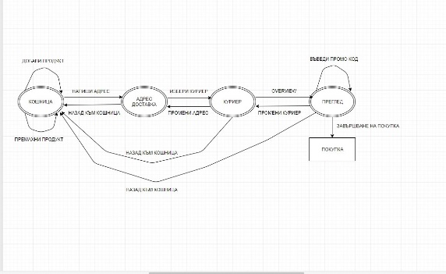
 | PreConditions: 1. Go to : http://sports.mymall.bg/login.php?action=login 2. type for email: vhidd3n@gmail.com 3. type for pass: testPass
Basket_Basket subsuite
High | AddToBasket | 1. Click the search field 2.Type "мъжки къси панталони" 3. Click the first result 4.Choose size and quantity=1, and click "Добави в количката" 5.Repeat steps 1 and 2 6.Click the second result. 7.Repeat step 4 8. Click on button "Моята количка" 9. Assert these two items are in the basket | Basket should have two items in it. |  |  | Using Boundary Value Analysis. My Boundary Values are 0, 1, 30 | Passed
High | Change quantity of a item to 30 | 1.Click the search field 2.Type "мъжки къси панталони" 3. Click the first result 4.Choose size and quantity=1, and click "Добави в количката" 5.Repeat steps 1 and 2 6.Click the second result. 7.Repeat step 4 8. Click the basket button ("Моята количка") 9. Change the quantity value of the first product to "30" 10. Assert the quantity and amount are changed or message " Нямаме такова налично количество от ..." is shown | the quantity and amount are changed OR message "Нямаме такова налично количество от ..." is shown, and the price is the same | 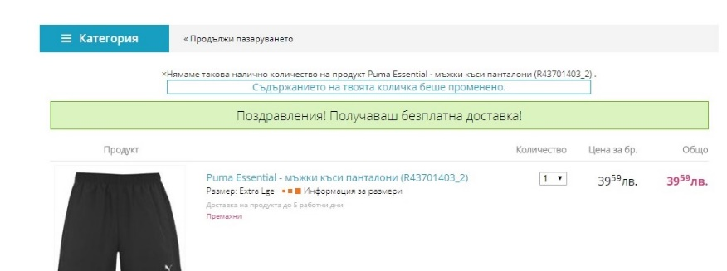 |  |  | Passed
High | Change quantity of a item to 0 | 1. Click the search field 2.Type "мъжки къси панталони" 3. Click the first result 4.Choose size and quantity=1, and click "Добави в количката" 5.Repeat steps 1 and 2 6.Click the second result. 7.Repeat step 4 8. Click the basket button ("Моята количка") 9. Change the quantity value of the first product to "0" 10. Assert the message "Премахване на продукта от количката?" is seen 11. Click on the button "Yes" 12.Assert the changed item is not in the basket anymore | The Item, which you choosed to be changed with "0" quantity is not anymore in the basket |  |  |  | Passed
High | Remove Item | 1. Click the search field 2.Type "мъжки къси панталони" 3. Click the first result 4.Choose size and quantity=1, and click "Добави в количката" 5.Repeat steps 1 and 2 6.Click the second result. 7.Repeat step 4 8. Click the basket button ("Моята количка") 9. Click on link "Remove Item" 10. Assert the message "Премахване на продукта от количката?" is seen 11. Click on the button "Yes" 12.Assert the changed item is not in the basket anymore | The item should not be in the basket. |  |  |  | Passed
Basket_Delivery Address subsuite
 | PreConditions: 1. Go to : http://sports.mymall.bg/login.php?action=login 2. type for email: vhidd3n@gmail.com 3. type for pass: testPass 4. Click the search field 5.Type "мъжки къси панталони" 6. Click the first result 7.Choose size and quantity=1, and click "Добави в количката" 8. Click on button "Моята количка" 9.Click the button "Потвърди поръчката"
Medium | Input real address details | 1. Тype for Име : "Владимир" 2. Type for Фамилия: "Йончев"; 3. Typefor телефонен номер: "0878878576"; 4. Typefor Град: "София"; 5. Typefor Пощенски код : "1000"; 6. Typefor Област: "София", 7. Typefor Улица: "бул. Васил Левски ", 8. Typefor Ул.№: ''2"; 9. Typefor вход:"A", 10. Typefor Етаж: "2", for. Ап: "4"; 11. Typefor Данни за фактура: "Арбилис ООД" 12.Click on "Продължи" | No error messages, contnuing to next step "Избери куриер" |  |  |  | Passed
Medium | Leave Field "Име" empty | 1. Click the button "Моята количка" 2. Click the button "Потвърди поръчката" 3. Leave empty for Име , for Фамилия: "Йончев"; for телефонен номер: "0878878576"; for Град: "София"; for Пощенски код : "1000"; for Област: "София", for Улица: "бул. Васил Левски ", for Ул.№: ''33"; for вход:"A", for Етаж: "2", for. Ап: "4"; for Данни за фактура: "Арбилис ООД" 7.Click on "Продължи" | A text "Моля въведи име" should appear. |  |  |  | Passed
Medium | Type Name with over 100 chars | 1. Click the button "Моята количка" 2. Click the button "Потвърди поръчката" 3. Type for Име "ВладимирееВладимирееВладимирееВладимирееВладимирееВладимирееВладимирееВладимирееВладимирееВладимирееВладимирееВладимирееВладимирееВладимирееВладимирееВладимирееВладимирееВладимирееВладимирееВладимирееВладимирееВладимирееВладимирееВладимирееВладимирееВлади"; , for Фамилия: "Йончев"; for телефонен номер: "0878878576"; for Град: "София"; for Пощенски код : "1000"; for Област: "София", for Улица: "бул. Васил Левски ", for Ул.№: ''33"; for вход:"A", for Етаж: "2", for. Ап: "4"; for Данни за фактура: "Арбилис ООД" 7.Click on "Продължи" | No error messages, contnuing to next step "Избери куриер" |  |  |  | Passed
Medium | Type Name with special symbols | 1. Click the button "Моята количка" 2. Click the button "Потвърди поръчката" 3. Тype for Име : "Вл1д/м%р" , for Фамилия: "Йончев"; for телефонен номер: "0878878576"; for Град: "София"; for Пощенски код : "1000"; for Област: "София", for Улица: "бул. Васил Левски ", for Ул.№: ''33"; for вход:"A", for Етаж: "2", for. Ап: "4"; for Данни за фактура: "Арбилис ООД" 7.Click on "Продължи" | No error messages, contnuing to next step "Избери куриер" |  |  |  | Passed
Medium | Leave Field "Фамилия" empty | 1. Click the button "Моята количка" 2. Click the button "Потвърди поръчката" 3. Leave empty for Име , Do not type anything for Фамилия:; for телефонен номер: "0878878576"; for Град: "София"; for Пощенски код : "1000"; for Област: "София", for Улица: "бул. Васил Левски ", for Ул.№: ''33"; for вход:"A", for Етаж: "2", for. Ап: "4"; for Данни за фактура: "Арбилис ООД" 7.Click on "Продължи" | A text "Моля въведи Фамилия" should appear. |  |  |  | Passed
Medium | Type in field "Фамилия" with over 100 chars | 1. Click the button "Моята количка" 2. Click the button "Потвърди поръчката" 3. Тype for Име : "Владимир", type for Фамилия: "ВладимирееВладимирееВладимирееВладимирееВладимирееВладимирееВладимирееВладимирееВладимирееВладимирееВладимирееВладимирееВладимирееВладимирееВладимирееВладимирееВладимирееВладимирееВладимирееВладимирееВладимирееВладимирееВладимирееВладимирееВладимирееВлади"; for телефонен номер: "0878878576"; for Град: "София"; for Пощенски код : "1000"; for Област: "София", for Улица: "бул. Васил Левски ", for Ул.№: ''33"; for вход:"A", for Етаж: "2", for. Ап: "4"; for Данни за фактура: "Арбилис ООД" 7.Click on "Продължи" | No error messages, contnuing to next step "Избери куриер" |  |  |  | Passed
Medium | Type in field "Фамилия" with special symbols | 1. Click the button "Моята количка" 2. Click the button "Потвърди поръчката" 3. Тype for Име : "Владимир", for Фамилия: "Йонч#$%^в"; for телефонен номер: "0878878576"; for Град: "София"; for Пощенски код : "1000"; for Област: "София", for Улица: "бул. Васил Левски ", for Ул.№: ''33"; for вход:"A", for Етаж: "2", for. Ап: "4"; for Данни за фактура: "Арбилис ООД" 7.Click on "Продължи" | No error messages, contnuing to next step "Избери куриер" |  |  |  | Passed
Medium | Type Telenor mobile number with 10 chars, starting with 09 | 1. Click the button "Моята количка" 2. Click the button "Потвърди поръчката" 3. Тype for Име : "Владимир", for Фамилия: "Йончев"; for телефонен номер: "0988756856"; for Град: "София"; for Пощенски код : "1000"; for Област: "София", for Улица: "бул. Васил Левски ", for Ул.№: ''33"; for вход:"A", for Етаж: "2", for. Ап: "4"; for Данни за фактура: "Арбилис ООД" 7.Click on "Продължи" | No error messages, contnuing to next step "Избери куриер" |  |  |  | Passed
Medium | Type stationary number with 13 chars | 1. Click the button "Моята количка" 2. Click the button "Потвърди поръчката" 3. Тype for Име : "Владимир", for Фамилия: "Йончев"; for телефонен номер: "0432978878576"; for Град: "София"; for Пощенски код : "1000"; for Област: "София", for Улица: "бул. Васил Левски ", for Ул.№: ''33"; for вход:"A", for Етаж: "2", for. Ап: "4"; for Данни за фактура: "Арбилис ООД" 7.Click on "Продължи" | No error messages, contnuing to next step "Избери куриер" |  |  | For Stationary numbers I am using Boundary Value Analysis . The shortest stationary phone number is with 8 chars, the longest- with 12 chars. So my boundary values are 7, 8, 12, 13 | Passed
Medium | Type stationary number with 12 chars | 1. Click the button "Моята количка" 2. Click the button "Потвърди поръчката" 3. Тype for Име : "Владимир", for Фамилия: "Йончев"; for телефонен номер: "043297887857"; for Град: "София"; for Пощенски код : "1000"; for Област: "София", for Улица: "бул. Васил Левски ", for Ул.№: ''33"; for вход:"A", for Етаж: "2", for. Ап: "4"; for Данни за фактура: "Арбилис ООД" 7.Click on "Продължи" | No error messages, contnuing to next step "Избери куриер" |  |  |  | Passed
Medium | Type stationary phone number with 8 chars | 1. Click the button "Моята количка" 2. Click the button "Потвърди поръчката" 3. Тype for Име : "Владимир", for Фамилия: "Йончев"; for телефонен номер: "02989887"; for Град: "София"; for Пощенски код : "1000"; for Област: "София", for Улица: "бул. Васил Левски ", for Ул.№: ''33"; for вход:"A", for Етаж: "2", for. Ап: "4"; for Данни за фактура: "Арбилис ООД" 7.Click on "Продължи" | No error messages, contnuing to next step "Избери куриер" |  |  |  | Passed
Medium | Type stationary phone number with 7 chars | 1. Click the button "Моята количка" 2. Click the button "Потвърди поръчката" 3. Тype for Име : "Владимир", for Фамилия: "Йончев"; type for field "телефонен номер": "0345555"; for Град: "София"; for Пощенски код : "1000"; for Област: "София", for Улица: "бул. Васил Левски ", for Ул.№: ''33"; for вход:"A", for Етаж: "2", for. Ап: "4"; for Данни за фактура: "Арбилис ООД" 7.Click on "Продължи" | No error messages, contnuing to next step "Избери куриер" |  |  |  | Passed
Medium | Leave Field "телефонен номер" empty | 1. Click the button "Моята количка" 2. Click the button "Потвърди поръчката" 3. Тype for Име : "Владимир", for Фамилия: "Йончев"; leave empty for field "телефонен номер; for Град: "София"; for Пощенски код : "1000"; for Област: "София", for Улица: "бул. Васил Левски ", for Ул.№: ''33"; for вход:"A", for Етаж: "2", for. Ап: "4"; for Данни за фактура: "Арбилис ООД" 7.Click on "Продължи" | A text "Моля, въведи телефон" should appear. |  |  |  | Passed
Medium | Type over 255 chars in field "Данни за фактура" | 1. Click the button "Моята количка" 2. Click the button "Потвърди поръчката" 3. Тype for Име : "Владимир", for Фамилия: "Йончев"; for телефонен номер: "0878878576"; for Град: "София"; for Пощенски код : "1000"; for Област: "София", for Улица: "бул. Васил Левски ", for Ул.№: ''33"; for вход:"A", for Етаж: "2", for. Ап: "4"; for Данни за фактура: ВладимирееВладимирееВладимирееВладимирееВладимирееВладимирееВладимирееВладимирееВладимирееВладимирееВладимирееВладимирееВладимирееВладимирееВладимирееВладимирееВладимирееВладимирееВладимирееВладимирееВладимирееВладимирееВладимирееВладимирееВладимирееВлади 7.Click on "Продължи" | No error messages, contnuing to next step "Избери куриер" |  |  |  | Passed
Medium | Type special symbols in field "Данни за фактура" | 1. Click the button "Моята количка" 2. Click the button "Потвърди поръчката" 3. Тype for Име : "Владимир", for Фамилия: "Йончев"; for телефонен номер: "0878878576"; for Град: "София"; for Пощенски код : "1000"; for Област: "София", for Улица: "бул. Васил Левски ", for Ул.№: ''33"; for вход:"A", for Етаж: "2", for. Ап: "4"; for Данни за фактура: " "№$%%€*@ Арбилис" 7.Click on "Продължи" | No error messages, contnuing to next step "Избери куриер" |  |  |  | Passed
Basket_Final overview subsuite
Medium | Input real promo code | 1. Click the button "Моята количка" 2. Click the button "Потвърди поръчката" 3. Тype for Име : "Владимир", for Фамилия: "Йончев"; for телефонен номер: "0878878576"; for Град: "София"; for Пощенски код : "1000"; for Област: "София", for Улица: "бул. Васил Левски ", for Ул.№: ''33"; for вход:"A", for Етаж: "2", for. Ап: "4"; for Данни за фактура: "Арбилис ООД" 7.Click on "Продължи" 8. Click on "Продължи" 9.Click on "Продължи" 10. Type a real promo code 11. Assert the price has changed | The price in the cart should be changed with the discount from the promo code. |  |  |  | Not executed
Medium | input fake promo code | 1. Click the button "Моята количка" 2. Click the button "Потвърди поръчката" 3. Тype for Име : "Владимир", for Фамилия: "Йончев"; for телефонен номер: "0878878576"; for Град: "София"; for Пощенски код : "1000"; for Област: "София", for Улица: "бул. Васил Левски ", for Ул.№: ''33"; for вход:"A", for Етаж: "2", for. Ап: "4"; for Данни за фактура: "Арбилис ООД" 7.Click on "Продължи" 8. Click on "Продължи" 9.Click on "Продължи" 10. Type fake promo code 11. Assert the price has changed | The price in the cart should NOT be changed with the discount from the promo code. |  |  |  | Not executed
Medium | Type additional info | 1. Click the button "Моята количка" 2. Click the button "Потвърди поръчката" 3. Тype for Име : "Владимир", for Фамилия: "Йончев"; for телефонен номер: "0878878576"; for Град: "София"; for Пощенски код : "1000"; for Област: "София", for Улица: "бул. Васил Левски ", for Ул.№: ''33"; for вход:"A", for Етаж: "2", for. Ап: "4"; for Данни за фактура: "Арбилис ООД" 7.Click on "Продължи" 8. Click on "Продължи" 9.Click on "Продължи" 10. Click "Завърши поръчката" | The order is finalized. No error messages. |  |  |  | Not executed
Medium | Type additional info over 255 signs | 1. Click the button "Моята количка" 2. Click the button "Потвърди поръчката" 3. Тype for Име : "Владимир", for Фамилия: "Йончев"; for телефонен номер: "0878878576"; for Град: "София"; for Пощенски код : "1000"; for Област: "София", for Улица: "бул. Васил Левски ", for Ул.№: ''33"; for вход:"A", for Етаж: "2", for. Ап: "4"; for Данни за фактура: "Арбилис ООД" 7.Click on "Продължи" 8. Click on "Продължи" 9.Click on "Продължи" 10. Type for "Допълнителна информация" : "ВладимирееВладимирееВладимирееВладимирееВладимирееВладимирееВладимирееВладимирееВладимирееВладимирееВладимирееВладимирееВладимирееВладимирееВладимирееВладимирееВладимирееВладимирееВладимирееВладимирееВладимирееВладимирееВладимирееВладимирееВладимирееВладимирееВладимирееВладимирееВладимирееВладимирее" 11. Click "Завърши поръчката" | The order is finalized. No error messages. |  |  |  | Not executed
Medium | Type additonal info with special symbols | 1. Click the button "Моята количка" 2. Click the button "Потвърди поръчката" 3. Тype for Име : "Владимир", for Фамилия: "Йончев"; for телефонен номер: "0878878576"; for Град: "София"; for Пощенски код : "1000"; for Област: "София", for Улица: "бул. Васил Левски ", for Ул.№: ''33"; for вход:"A", for Етаж: "2", for. Ап: "4"; for Данни за фактура: "Арбилис ООД" 7.Click on "Продължи" 8. Click on "Продължи" 9.Click on "Продължи" 10. Type for "Допълнителна информация" : "$$$$$%€§(*" 11. Click "Завърши поръчката" | The order is finalized. No error messages. |  |  |  | Not executed

